BillOfMaterials
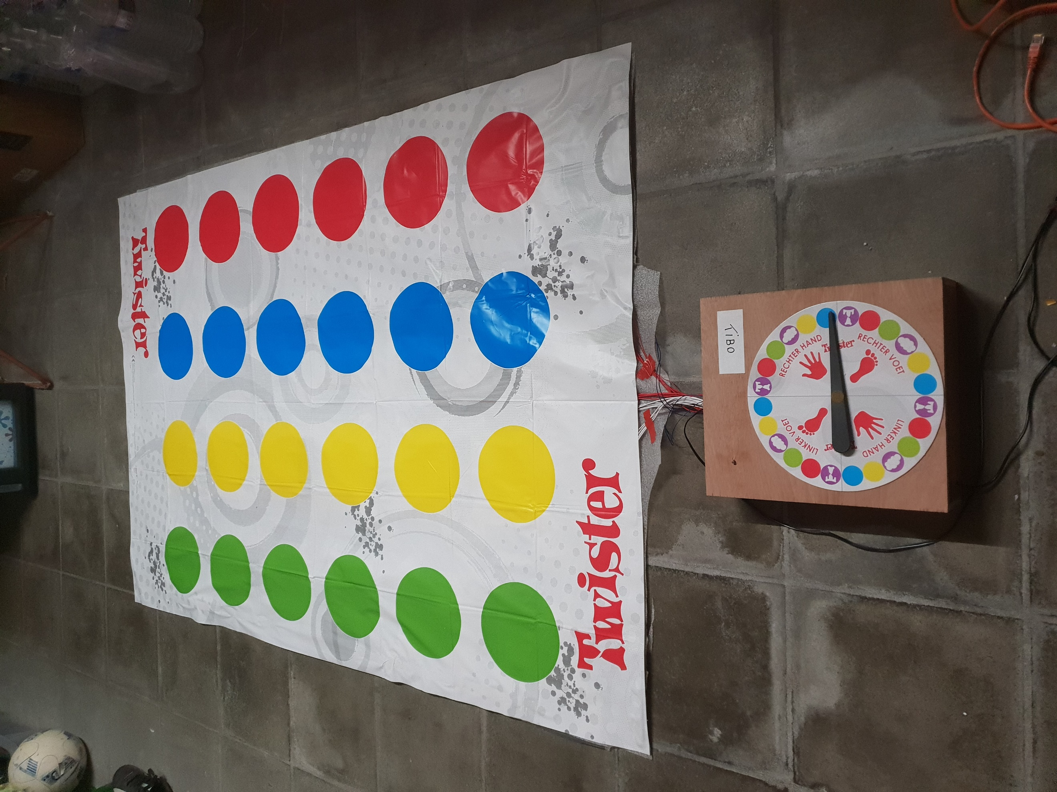
 | CLASS: | 1NMCT5
 | NAME: | Van Houtte
 | FIRSTNAME: | Tibo
 | Assembly Name : | Interactief Twister spel
 | Assembly Revision :
 | Approval Date :
 | Part Count : | 15
 | Total Cost : | €193

Part # | Part Name | Description | Revision | Qty | Supplier | also available from | Units | Unit Cost | Max Cost | Real Cost
1 | Raspberry Pi starter kit | Bevat Raspberry Pi, SD-card, 3A adapter, behuizing. |  | 1 | SOS Solutions | Bol.com |  | $67.98 | €67.98 | €67.98
2 | T-stuk | Om de pinnen van de Rpi op een breadbord aan te sluiten. |  | 1 | SOS Solutions | Kiwi Electronics |  | $9.95 | €9.95 | €9.95
3 | Twister spel | Het twister spel met de mat en de draaier. |  | 1 | Dreamland | Bol.com |  | $19.95 | €19.95 | €19.95
4 | Stappenmotor | Stappenmotor om de wijzer te laten draaien en om zijn positie te bepalen. |  | 1 | opencircuit | 123-3D.nl |  | $13.30 | €13.30 | €13.30
5 | Stappenmotor driver | Deze driver zorgt ervoor dat de Rpi de motor kan aansturen. |  | 1 | 123-3D.nl | AliExpress |  | $5.75 | €5.75 | €5.75
6 | LDR | Weerstand waarvan de waarde afhankelijk is van de hoeveelheid licht. |  | 1 | Arduino kit |  |  | $0.10 | €0.10 | €0.10
7 | condensators | Een LCD-display om tekst op weer te geven. |  | 1 | Arduino kit | Conrad |  | $9.99 | €9.99 | €9.99
8 | Kabels | Kabels in verschillende kleuren. |  | 3 | Allekabels.nl | Conrad |  | $1.95 | €5.85 | €5.85
9 | Aluminiumfolie | Aluminiumfolie voor de schakelaars onder de mat. |  | 1 | Delhaize | Colruyt |  | $3.90 | €3.90 | €3.90
10 | Ductape | Plakband |  | 1 | Cabey Doe-Het-Zelf |  |  | $11.00 | €11.00 | €11.00
11 | velcro | Velcro om mat vast te maken. |  | 1 | Cabey Doe-Het-Zelf |  |  | $18.00 | €18.00 | €18.00
12 | Moes | Moes als onderlagen voor de mat. |  | 1 | Brico Plan It | Europoint |  | $13.35 | €13.35 | €13.35
13 | Perfboard | Printje om schakelingn op te solderen. |  | 1 | D-tron |  |  | $1.40 | €1.40 | €1.40
14 | Female headers | Om motordriver en t-stuk op aan te sluiten |  | 1 | D-tron |  |  | $1.40 | €1.40 | €1.40
15 | Houten planken | Voor de behuizing |  | 1 | Cabey Doe-Het-Zelf |  |  | $11.00 | €11.00 | €11.00
16 | Dubbelzijdige kleefband | Vastmaken van diverse dingen. |  | 1 | Cabey Doe-Het-Zelf |  |  | 7.85 | €7.85 | €7.85
 | Total |  |  | 15 |  |  |  |  | €192.92

